Funcionalidad Consultar vuelo
Diseño de Casos de Prueba / Funcionalidad Consultar vuelo |  | Ejecucion
Mostrar
Campos para Ejecucion
Id de Caso | HU1-001 | Resultado Obtenido
Nombre de Caso de prueba | Consulta de vuelos de ida y regreso | El resultado obtenido en conforme con lo especificado.
Estado del Caso de Prueba | Nuevo
Responsable | Santiago Quijano | Observaciones o Comentarios
Objetivo | Verificar el flujo normal para consultar vuelo de ida y de regreso | El sistema primero muestra los vuelos de ida y al momento de seleccionar el vuelo de ida deseado, el sistema muestra lo vuelos de vuelta. No muestra los vuelos de ida y vuelta en una sola opcion.
Precondiciones | El usuario debe hacer ingresado a www.latamairlines.com. El usuario debe estar en la pagina de inicio. El usuario debe estar en la opcion de "Vuelos"
Paso a Paso | Seleccionar la opcion "Ida y Vuelta" (viene por defecto) | Evidencia
 | Ingresar informacion para el campo "Ingresa origen" (Cali) | 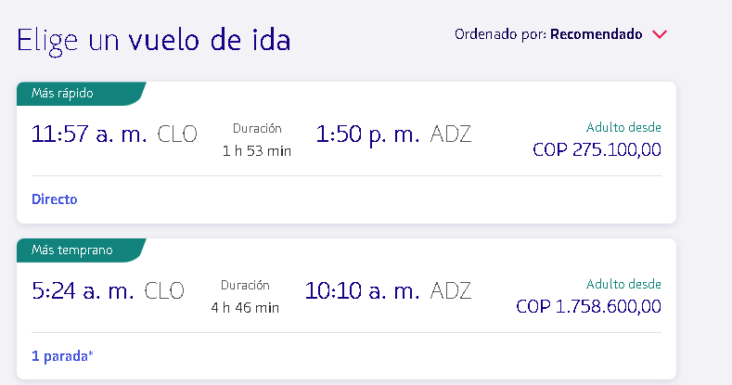
 | Ingresar informacion para el campo "Ingresa destino" (San andres)
 | Ingresar informacion para el campo "Ida fecha" (15 de junion del 2022)
 | Ingresar informacion para el campo "Vuelta fecha" (22 de junion del 2022)
 | Hacer clic en el boton de "Buscar"
Resultado esperado del caso de prueba | El sistema muestra cada uno de los vuelos tanto de ida como de vuelta disponibles con los datos requeridos los cuales se ingresaron anteriormente.

Id de Caso | HU1-002 | Resultado Obtenido
Nombre de Caso de prueba | Coincidencias en la busqueda para el origen y destino de vuelo. | Resultado conforme con lo espicificado.
Estado del Caso de Prueba | Nuevo
Responsable | Santiago Quijano | Observaciones o Comentarios
Objetivo | Verificar comportamiento cuando no hay coindencia en la buqueda de origen o destino | Ninguna
Precondiciones | El usuario debe hacer ingresado a www.latamairlines.com. El usuario debe estar en la pagina de inicio. El usuario debe estar en la opcion de "Vuelos"
Paso a Paso | Seleccionar la opcion "Ida y Vuelta" (viene por defecto) | Evidencia
 | Ingresar informacion para el campo "Ingresa origen" (Cali)
 | Ingresar informacion para el campo "Ingresa destino" (Quibdo)
Resultado esperado del caso de prueba | El sistema muestra mensaje de "No encontramos un resultado que coincida con tu búsqueda" en el campo de "Ingresa destino"

Id de Caso | HU1-003 | Resultado Obtenido
Nombre de Caso de prueba | Validacion fecha de ida | Resultado conforme con lo especificado
Estado del Caso de Prueba | Nuevo
Responsable | Santiago Quijano | Observaciones o Comentarios
Objetivo | Validar la fehca de ida con respecto a la fecha actual | Se toma el dia actaul como 23 de mayor del 2022
Precondiciones | El usuario debe hacer ingresado a www.latamairlines.com. El usuario debe estar en la pagina de inicio. El usuario debe estar en la opcion de "Vuelos"
Paso a Paso | Seleccionar la opcion "Ida y Vuelta" (viene por defecto) | Evidencia
 | Ingresar informacion para el campo "Ingresa origen" (Cali) | 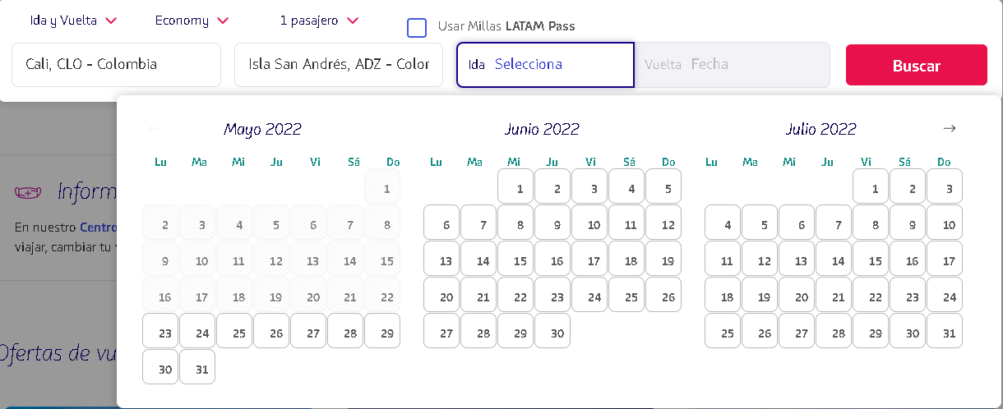
 | Ingresar informacion para el campo "Ingresa destino" (Bogota)
 | Seleccionar el campo "Ida Fecha"
 | Seleccionar una fecha anterior a la actual en el calendario desplegado
Resultado esperado del caso de prueba | El sistema no permite seleccionar una fecha anterior a la fecha actual,debe inhabilitar todas las fechas anteriores.

Id de Caso | HU1-004 | Resultado Obtenido
Nombre de Caso de prueba | Validacion fecha regreso deshabilitada | Resultado conformes con lo requerido
Estado del Caso de Prueba | Nuevo
Responsable | Santiago Quijano | Observaciones o Comentarios
Objetivo | Validar la fecha de regrego con respecto a la fecha de ida | Ninguna
Precondiciones | El usuario debe hacer ingresado a www.latamairlines.com. El usuario debe estar en la pagina de inicio. El usuario debe estar en la opcion de "Vuelos"
Paso a Paso | Seleccionar la opcion "Ida y Vuelta" (viene por defecto) | Evidencia
 | Ingresar informacion para el campo "Ingresa origen" (Cali)
 | Ingresar informacion para el campo "Ingresa destino" (Bogota)
 | Seleccione en el campo "Regreso Fecha"
Resultado esperado del caso de prueba | El sistema no despliega el calendario de selección para la fecha regreso ya que esta deshabilitado

Id de Caso | HU1-005 | Resultado Obtenido
Nombre de Caso de prueba | Validacion fecha regreso | Resultado conforme con lo especificado
Estado del Caso de Prueba | Nuevo
Responsable | Santiago Quijano | Observaciones o Comentarios
Objetivo | Validar la fecha de regrego con respecto a la fecha de ida | Cuando se selecciona una fecha anterior a la fecha de ida para el campo fecha de regreso, el sistema toma la fecha seleccionada para la fecha de ida
Precondiciones | El usuario debe hacer ingresado a www.latamairlines.com. El usuario debe estar en la pagina de inicio. El usuario debe estar en la opcion de "Vuelos"
Paso a Paso | Seleccionar la opcion "Ida y Vuelta" (viene por defecto) | Evidencia
 | Ingresar informacion para el campo "Ingresa origen" (Cali)
 | Ingresar informacion para el campo "Ingresa destino" (Bogota)
 | Seleccionar el campo "Ida Fecha" (tome como referencia el dia actual y seleccione 5 dias despues de la fecha actual)
 | Seleccione en el campo "Regreso Fecha"
 | Seleccione una fecha anterior a el valor seleccionado en el campo "Ida Fecha"
Resultado esperado del caso de prueba | El sistema no permite seleccionar una fecha anterior a la fecha de ida para el campo de "Regreso Fecha"

Id de Caso | HU1-006 | Resultado Obtenido
Nombre de Caso de prueba | Consulta de vuelos de ida | Resultado conforme con los especificado
Estado del Caso de Prueba | Nuevo
Responsable | Santiago Quijano | Observaciones o Comentarios
Objetivo | Verificar el flujo normal para consultar vuelo de ida | Ninguno
Precondiciones | El usuario debe hacer ingresado a www.latamairlines.com. El usuario debe estar en la pagina de inicio. El usuario debe estar en la opcion de "Vuelos"
Paso a Paso | Seleccionar la opcion "Solo Ida" | Evidencia
 | Ingresar informacion para el campo "Ingresa origen" (Cali) | 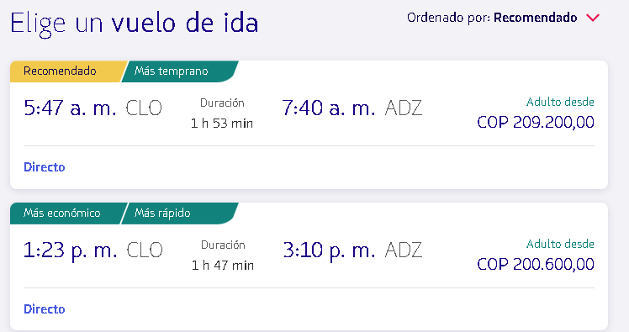
 | Ingresar informacion para el campo "Ingresa destino" (San andres)
 | Ingresar informacion para el campo "Ida fecha" (15 de junion del 2022)
 | Hacer clic en el boton de "Buscar"
Resultado esperado del caso de prueba | El sistema muestra cada uno de los vuelos solo de ida disponibles con los datos requeridos los cuales se ingresaron anteriormente.

Id de Caso | HU1-007 | Resultado Obtenido
Nombre de Caso de prueba | Validar la fecha de regrego para vuelo de solo ida | Resultado conforme con lo especificado.
Estado del Caso de Prueba | Nuevo
Responsable | Santiago Quijano | Observaciones o Comentarios
Objetivo | Validar la fecha de regrego para vuelo de solo ida | Ninguna
Precondiciones | El usuario debe hacer ingresado a www.latamairlines.com. El usuario debe estar en la pagina de inicio. El usuario debe estar en la opcion de "Vuelos"
Paso a Paso | Seleccionar la opcion "Solo Ida" | Evidencia
 | Ingresar informacion para el campo "Ingresa origen" (Cali)
 | Ingresar informacion para el campo "Ingresa destino" (Bogota)
 | Seleccionar el campo "Ida Fecha" (tome como referencia el dia actual y seleccione 5 dias despues de la fecha actual)
Resultado esperado del caso de prueba | El sistema no muestra el campo fecha de regreso
 | HU1-008
Id de Caso | Caracteres permitidos en el campo "Ingresa origen" o "Ingresa destino" | Resultado Obtenido
Nombre de Caso de prueba | Nuevo | Resutlado conforme con lo especificado
Estado del Caso de Prueba | Santiago Quijano
Responsable | Validar el numero de caracteres permitidos en los campos "Ingresa destino" | Observaciones o Comentarios
Objetivo | El usuario debe hacer ingresado a www.latamairlines.com. El usuario debe estar en la pagina de inicio. El usuario debe estar en la opcion de "Vuelos" | El sistema permite ingresar mas de 50 caracteres pero con la salvedad de que cuando se cambia de campo, no guarda ninguna informacion en el campo en el que se ingresaron mas de 50 caracteres, dejando el campo vacio.
Precondiciones | Seleccionar la opcion "Solo Ida"
Paso a Paso | Ingresar informacion para el campo "Ingresa origen" (Cali) | Evidencia
 | Ingresar informacion para el campo "Ingresa destino" (Ingrese una cadena de caracteres con una logitud superior a 100)
Resultado esperado del caso de prueba | El sistema no permite ingresar mas de 50 caracteres en el campo de "Ingresa destino" o en su defecto en el campo "Ingresa origen"

